notes
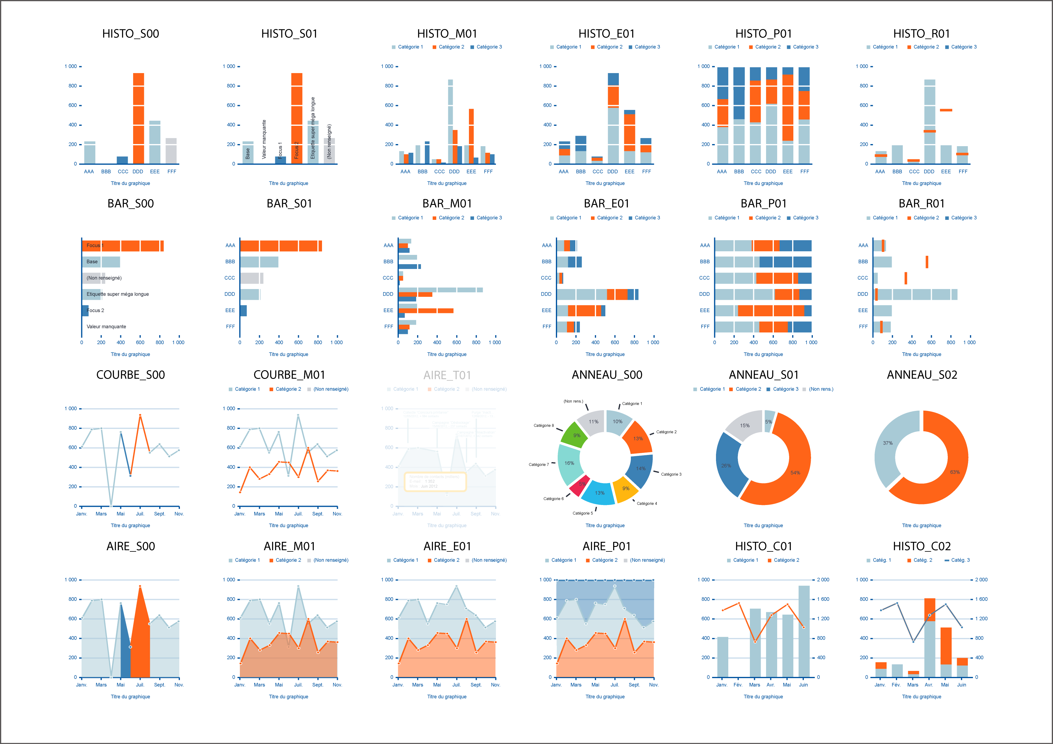
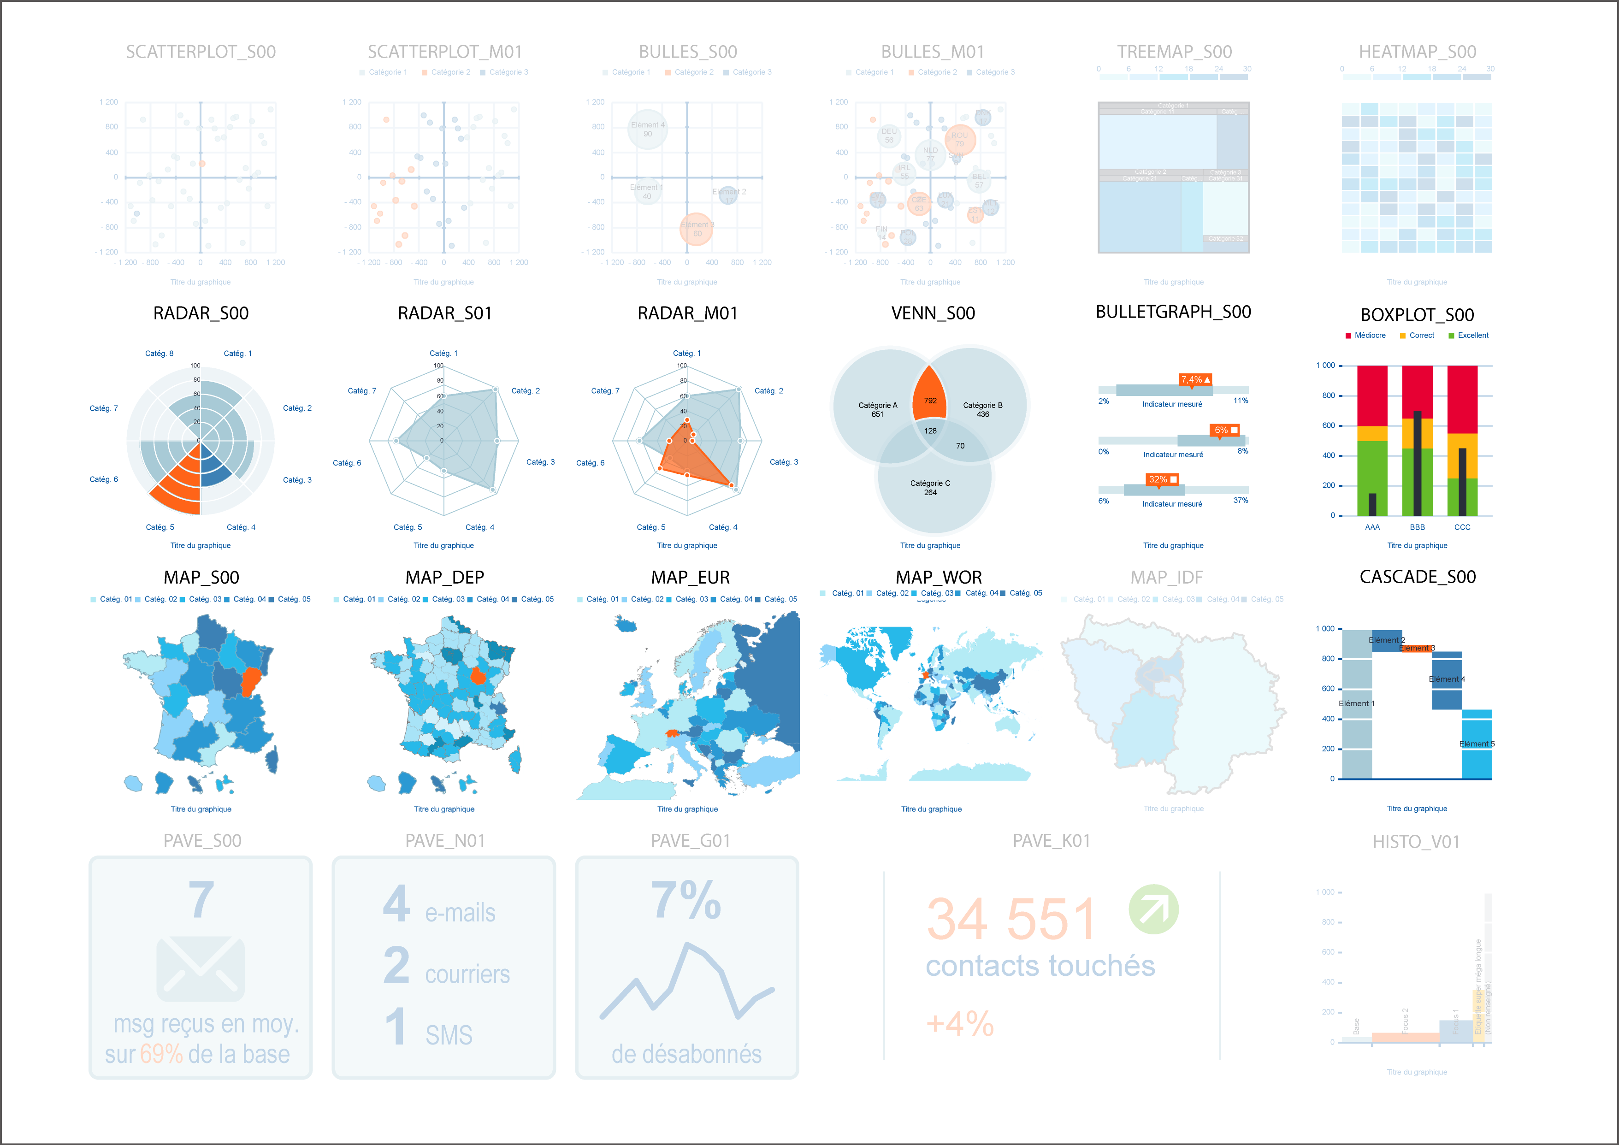
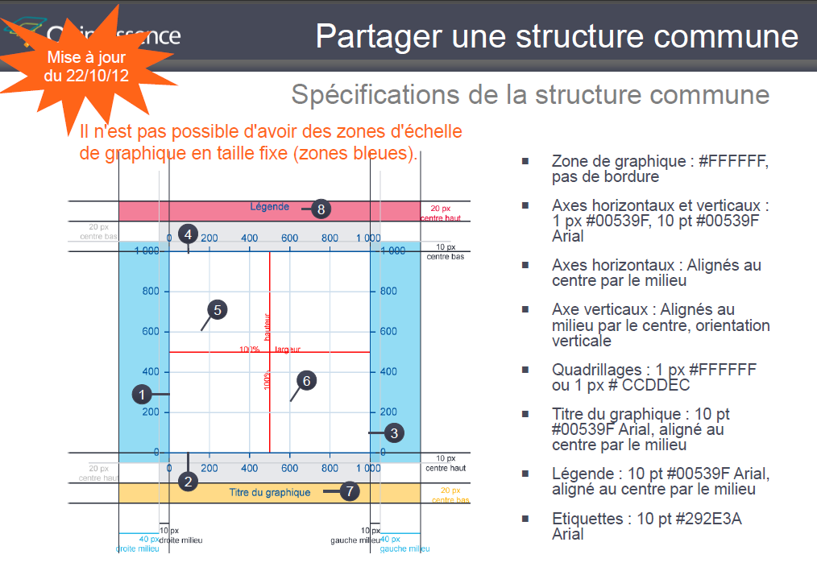
Pixel ink ratio
Interactivité
Progressivité de l'information
Mise en scène

Priorisation
Facturable | Fonctionnalité facturable au client ?
Bénéfice client | Le bénéfice client est-il évident ?
Effort | L'effort à fournir est-il faible ?
Reproductible | Est-ce que cela peut être réutilisé en grande partie pour un client CdB ?
Charge | Est-ce que ça permet de réduire le setup ? De mobiliser peu les ressources factory ?
CdB | Est-ce que cela peut être réutilisé en dehors du contexte CdB ?
Best | Est-ce que ça contribue à une image de professionnel et "best practice, top de l'état de l'art" ?
Visible | Est-ce que l'effort est visible en interne (CdB) et en externe (client) ?

